Munka1
Tőke | 1,000,000 Ft
Hozam | 6%

Év | TBSZ 1 | TBSZ 2 | TBSZ 3 | TBSZ 4 | TBSZ 5 | TBSZ 6 | TBSZ 7 | TBSZ 8 | TBSZ 9 | TBSZ 10 | Összes tőke | Erste havi 350 Ft | Erste 0,015% | Erste összes | Erste kum. | IBKR | IBKR kum. | Különbség
0 | 1,000,000 Ft |  |  |  |  |  |  |  |  |  | 1,000,000 Ft | - Ft | 1,800 Ft | 1,800 Ft | 1,800 Ft | 24,000 Ft | 24,000 Ft | -22,200 Ft
1 | 1,060,000 Ft | 1,000,000 Ft |  |  |  |  |  |  |  |  | 2,060,000 Ft | 4,200 Ft | 3,708 Ft | 7,908 Ft | 9,708 Ft | 24,000 Ft | 48,000 Ft | -38,292 Ft
2 | 1,123,600 Ft | 1,060,000 Ft | 1,000,000 Ft |  |  |  |  |  |  |  | 3,183,600 Ft | 8,400 Ft | 5,730 Ft | 14,130 Ft | 23,838 Ft | 24,000 Ft | 72,000 Ft | -48,162 Ft
3 | 1,191,016 Ft | 1,123,600 Ft | 1,060,000 Ft | 1,000,000 Ft |  |  |  |  |  |  | 4,374,616 Ft | 12,600 Ft | 7,874 Ft | 20,474 Ft | 44,313 Ft | 24,000 Ft | 96,000 Ft | -51,687 Ft
4 | 1,262,477 Ft | 1,191,016 Ft | 1,123,600 Ft | 1,060,000 Ft | 1,000,000 Ft |  |  |  |  |  | 5,637,093 Ft | 16,800 Ft | 10,147 Ft | 26,947 Ft | 71,260 Ft | 24,000 Ft | 120,000 Ft | -48,740 Ft
5 | 1,338,226 Ft | 1,262,477 Ft | 1,191,016 Ft | 1,123,600 Ft | 1,060,000 Ft |  |  |  |  |  | 5,975,319 Ft | 16,800 Ft | 10,756 Ft | 27,556 Ft | 98,815 Ft | 24,000 Ft | 144,000 Ft | -45,185 Ft
6 |  | 1,338,226 Ft | 1,262,477 Ft | 1,191,016 Ft | 1,123,600 Ft | 2,338,226 Ft |  |  |  |  | 7,253,544 Ft | 16,800 Ft | 13,056 Ft | 29,856 Ft | 128,672 Ft | 24,000 Ft | 168,000 Ft | -39,328 Ft
7 |  |  | 1,338,226 Ft | 1,262,477 Ft | 1,191,016 Ft | 2,478,519 Ft | 2,338,226 Ft |  |  |  | 8,608,463 Ft | 16,800 Ft | 15,495 Ft | 32,295 Ft | 160,967 Ft | 24,000 Ft | 192,000 Ft | -31,033 Ft
8 |  |  |  | 1,338,226 Ft | 1,262,477 Ft | 2,627,230 Ft | 2,478,519 Ft | 2,338,226 Ft |  |  | 10,044,677 Ft | 16,800 Ft | 18,080 Ft | 34,880 Ft | 195,847 Ft | 24,000 Ft | 216,000 Ft | -20,153 Ft
9 |  |  |  |  | 1,338,226 Ft | 2,784,864 Ft | 2,627,230 Ft | 2,478,519 Ft | 2,338,226 Ft |  | 11,567,065 Ft | 16,800 Ft | 20,821 Ft | 37,621 Ft | 233,468 Ft | 24,000 Ft | 240,000 Ft | -6,532 Ft
10 |  |  |  |  |  | 2,951,956 Ft | 2,784,864 Ft | 2,627,230 Ft | 2,478,519 Ft | 2,338,226 Ft | 13,180,795 Ft | 16,800 Ft | 23,725 Ft | 40,525 Ft | 273,993 Ft | 24,000 Ft | 264,000 Ft | 9,993 Ft
11 |  |  |  |  |  | 3,129,073 Ft | 2,951,956 Ft | 2,784,864 Ft | 2,627,230 Ft | 2,478,519 Ft
 |  |  |  |  |  |  | 3,129,073 Ft | 2,951,956 Ft | 2,784,864 Ft | 2,627,230 Ft
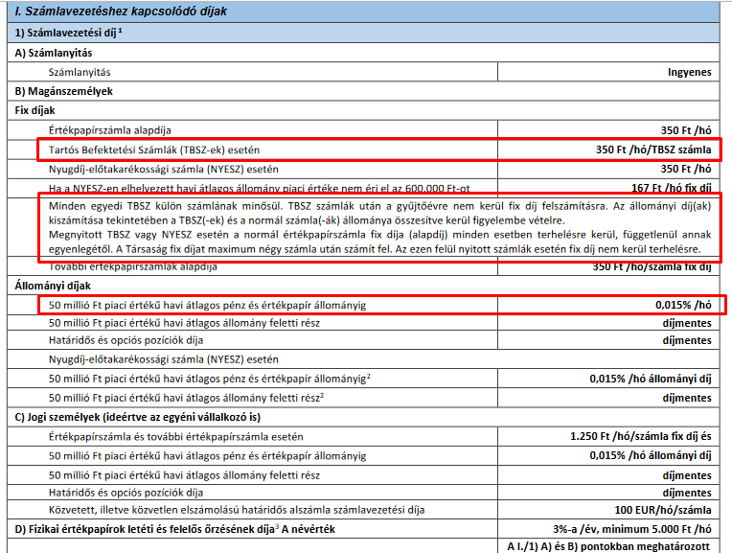
 |  |  |  |  |  |  |  | 3,129,073 Ft | 2,951,956 Ft | 2,784,864 Ft
 |  |  |  |  |  |  |  |  | 3,129,073 Ft | 2,951,956 Ft
 |  |  |  |  |  |  |  |  |  | 3,129,073 Ft

Év | TBSZ 1 | Erste havi 350 Ft | Erste 0,015% | Erste összes | Erste kum.
0 | 1,000,000 Ft | - Ft | 1,800 Ft | 1,800 Ft | 1,800 Ft
1 | 1,060,000 Ft | 4,200 Ft | 1,908 Ft | 6,108 Ft | 7,908 Ft
2 | 1,123,600 Ft | 4,200 Ft | 2,022 Ft | 6,222 Ft | 14,130 Ft
3 | 1,191,016 Ft | 4,200 Ft | 2,144 Ft | 6,344 Ft | 20,474 Ft
4 | 1,262,477 Ft | 4,200 Ft | 2,272 Ft | 6,472 Ft | 26,947 Ft
5 | 1,338,226 Ft | 4,200 Ft | 2,409 Ft | 6,609 Ft | 33,556 Ft

 |  |  |  |  |  |  | Erste TBSZ | 350 FT/hó/számla + 0,015% / hó

